計算例-1
Excel内部結露計算シートによる計算例-1

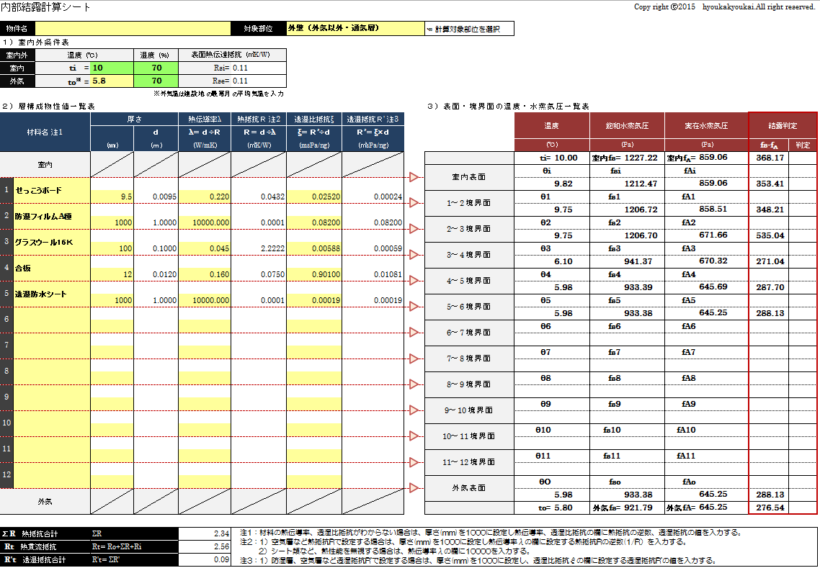

外気：東京

結露域
なし

通気層を外気とみなすため、通気層より外気側は入力しない。

計算例-2
Excel内部結露計算シートによる計算例-2

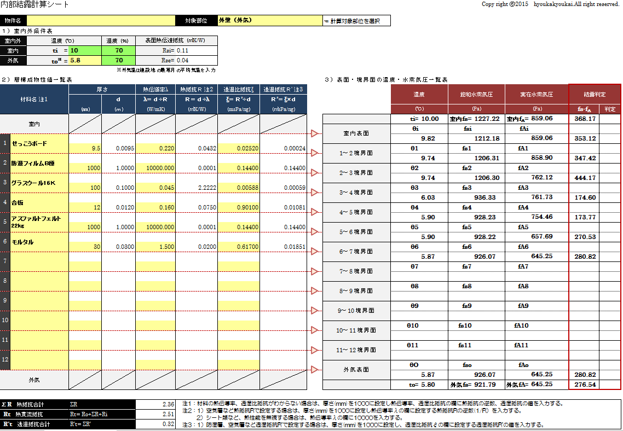

外気：東京

結露域
なし
※透湿抵抗比計算
では、ＮＧ

